Wien Energie-Einspeis
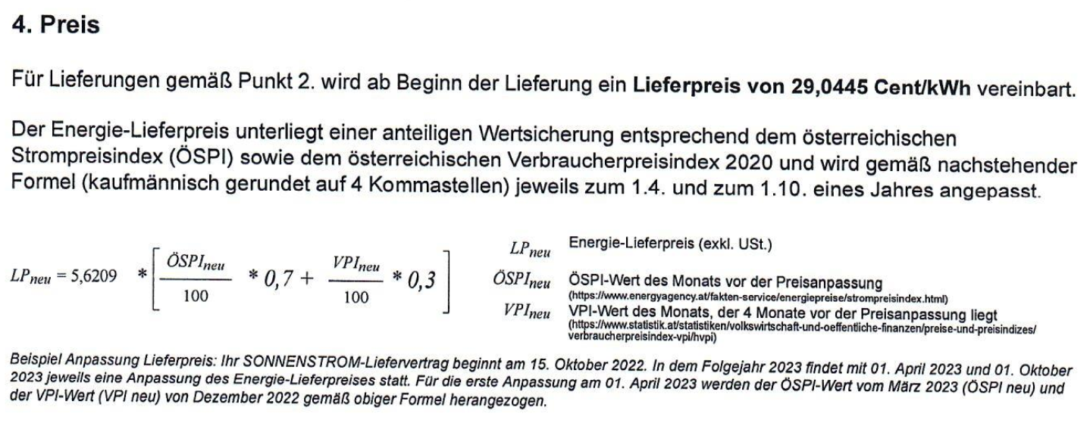
Datum | Preis | ÖSPI | VPI
2023-04-01 | 29.044539316 | 688.42 | 116.1
2023-10-01 | 16.57659619 | 369.7 | 120.4
2024-04-01 | 12.044801774 | 253.58 | 122.6
2024-08-01 | 9.715275978 | 193.86 | 123.8

